텍스트나누기1
고객 | 지역 | 성별
조민희 990325-2715526 | 부산 | 여 |  | * 하나의 셀에 입력한 데이터를 여러 셀로 나누어서 입력하자
이훈석 021201-3190622 | 서울 | 남
차지혜 001020-4240417 | 대구 | 여
김준호 991129-1107911 | 부산 | 남
김선희 030929-4155019 | 울산 | 여
이정희 980509-2110913 | 인천 | 여
최혜영 790321-1146018 | 서울 | 남
강주영 890413-1829119 | 제주 | 남
민주희 851110-2172211 | 인천 | 여

이름 | 주민등록번호 | 지역 | 성별
조민희 | 990325-2715526 | 부산 | 여
이훈석 | 021201-3190622 | 서울 | 남
차지혜 | 001020-4240417 | 대구 | 여
김준호 | 991129-1107911 | 부산 | 남
김선희 | 030929-4155019 | 울산 | 여
이정희 | 980509-2110913 | 인천 | 여
최혜영 | 790321-1146018 | 서울 | 남
강주영 | 890413-1829119 | 제주 | 남
민주희 | 851110-2172211 | 인천 | 여

순서)
1
2
3
4
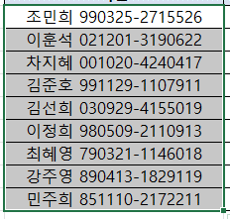

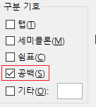

5
6

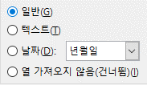

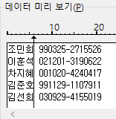
이름 | 주민등록번호 | 지역 | 성별 |  | 고객 데이터의 길이가 모두 같으므로 이번엔 데이터 너비가 일정함 옵션으로도 해보자.
조민희 | 990325-2715526 | 부산 | 여
이훈석 | 021201-3190622 | 서울 | 남
차지혜 | 001020-4240417 | 대구 | 여
김준호 | 991129-1107911 | 부산 | 남
김선희 | 030929-4155019 | 울산 | 여
이정희 | 980509-2110913 | 인천 | 여
최혜영 | 790321-1146018 | 서울 | 남
강주영 | 890413-1829119 | 제주 | 남
민주희 | 851110-2172211 | 인천 | 여 |  |  | 이 화살표를 마우스로 드래그 가능

텍스트나누기2
명단
 | 반 | 번호 | 이름
1-2-3 이명현
1-1-11 박태형
2-1-14 한혜정
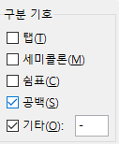
2-2-27 김서준
3-4-18 최정현
3-1-9 손문주

학년 | 반 | 번호 | 이름
1 | 2 | 3 | 이명현
1 | 1 | 11 | 박태형
2 | 1 | 14 | 한혜정
2 | 2 | 27 | 김서준
3 | 4 | 18 | 최정현
3 | 1 | 9 | 손문주

